Aplicação 5
5) Uma empresa realizou uma avaliação demográfica de seus funcionários, através de uma amostra de 500 pessoas. Uma das variáveis analisadas foi a idade, identificando que ela se aproxima a uma distribuição Normal com média 30 e variância 16. A maneira que podemos escrever isso em notação é: X ~N (30; 16), sendo X a idade dos funcionários. Outras notações importantes são: P (X ≤ i) - probabilidade da idade ser menor ou igual que i, e P (X ≥ i) - a probabilidade da idade ser maior ou igual que i. Dessa forma, responda:

Informações |  | Distribuição Normal
 |  | n amostral | 500
 |  | Média | 30
 |  | Variância | 16
 |  | Desvio Padrão | 4

a) 𝑃(𝑋 ≥ 32) – Qual a probabilidade de um funcionário ter 32 anos ou mais?
30.9% | de probabilidade

b) 𝑃(𝑋 ≤ 30) – Qual a probabilidade de um funcionário ter até a média de idade, ou seja, menor ou igual a 30 anos?
50.0% | de probabilidade, pelo fato da normal ser simétrica em torno da média, poderíamos concluir que essa probabilidade é de 50% sem realizar cálculos também

c) 𝑃(28 ≤ 𝑋 ≤ 32) – Qual a probabilidade de um funcionário ter entre 28 e 32 anos?
38.3% | de probabilidade

d) 𝑃(20 ≤ 𝑋 ≤ 24) – Qual a probabilidade de um funcionário ter entre 20 e 24 anos?
6.1% | de probabilidade

e) 𝑃(36 ≤ 𝑋 ≤ 40) – Qual a probabilidade de um funcionário ter entre 36 e 40 anos?
6.1% | de probabilidade

f) Analisando os itens c) e d), responda: por que as probabilidades são diferentes apesar da amplitude do intervalo ser igual? Faça a mesma análise para o item d) e e): as probabilidades são iguais ou diferentes? Por quê?

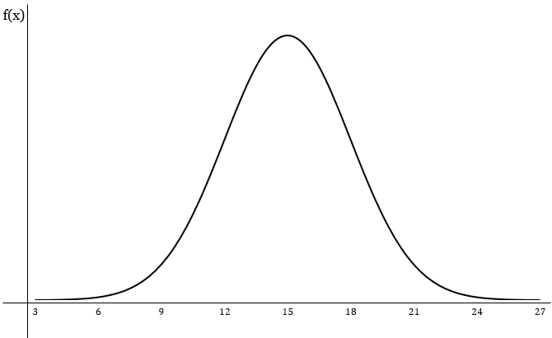
20 24 28 30 32 36 40
d)
e)
c)
 |  |  |  | Seguindo o que é apresentado na imagem ao lado podemos ver que as área representadas pelos intevalos cálculados no item c) e d) são bem distintas, sendo o intevalo de 28 a 32 maior. Isso se dá por serrem valores mais próximos à média, na distribuição normal quanto mais próximo a média for um valor mais próvável é que ele seja observado.

 |  |  |  | Quando comparamos os intervalos calculados nos itens d) e e) podemos ver que ambas possuem a mesma probabilidades (6,1%). A normal possui uma característica de ser simétrica em torno da média, dado esse contexto podemos ver que os intervalos são iguais pois eles possuem a mesma distância da média:

 |  |  |  | |20-30|=|40-30| e |24-30|=|36-30|

